Agosto_2021
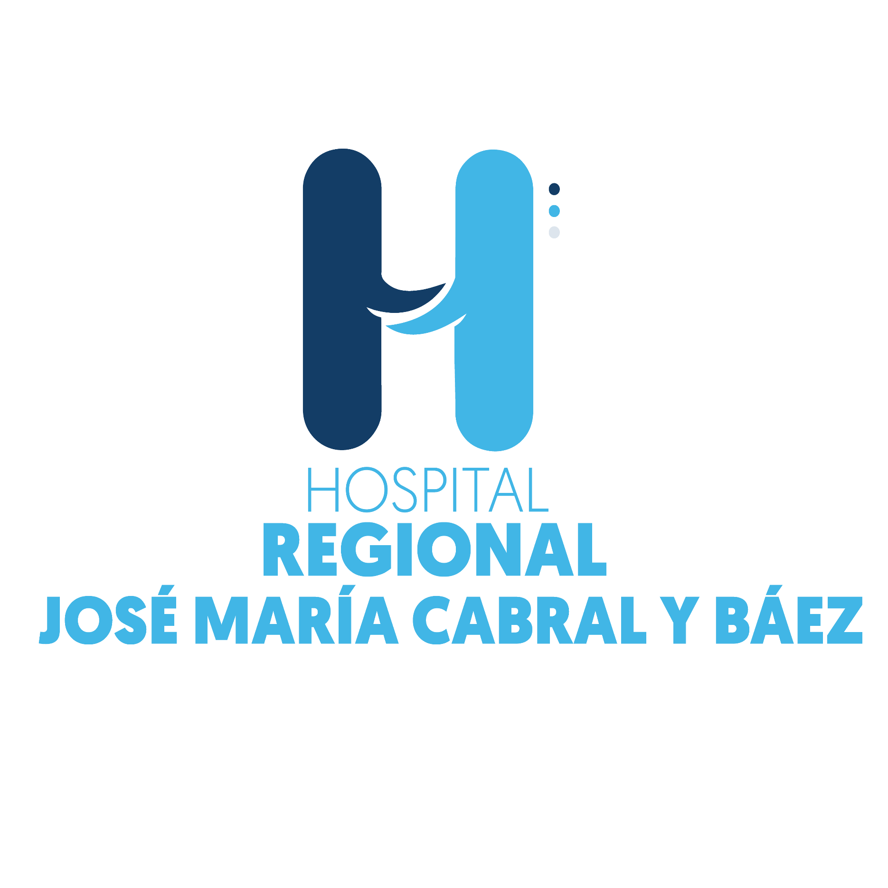

Hospital Regional Jose Maria Cabral y Baez

SERVICIOS DE IMÁGENES
Sep-22
Servicios Prestados | Cantidad | Mes | Año
Radiografías | 1,633 | SEPTIEMBRE | 2022
Sonografias Abdominal | 246 | SEPTIEMBRE | 2022
Tomografia | 1,532 | SEPTIEMBRE | 2022
Electrocardiogramas | 1,650 | SEPTIEMBRE | 2022
Otros Servicios de imagenes | 79 | SEPTIEMBRE | 2022
Sonomamografia | 36 | SEPTIEMBRE | 2022
Resonancia Magnética | 231 | SEPTIEMBRE | 2022
Sonografia Obstetrica | 10 | SEPTIEMBRE | 2022
Mamografías | 37 | SEPTIEMBRE | 2022
Endoscopía Gástrica | 44 | SEPTIEMBRE | 2022
Cistoscospía | 14 | SEPTIEMBRE | 2022
Electroencefalograma | 69 | SEPTIEMBRE | 2022
Densintometría | 0 | SEPTIEMBRE | 2022
Rectocismoidoscopia | 3 | SEPTIEMBRE | 2022
Espirometría | 58 | SEPTIEMBRE | 2022
Edoscopías Aparato Respiratoría | 0 | SEPTIEMBRE | 2022
Fluoroscopía | 0 | SEPTIEMBRE | 2022
Doppler Arterial | 44 | SEPTIEMBRE | 2022
Radiografia de miembro inferior | 1,135 | SEPTIEMBRE | 2022
Radigrafia de miembro superio | 1,084 | SEPTIEMBRE | 2022
Laparoscopía | 18 | SEPTIEMBRE | 2022
Prueba de Esfuerzo | 41 | SEPTIEMBRE | 2022
Totales | 7,964

